Biyokimya
Numune Adı | TAS(mmol/L) | Zn (ug/dl) | NOT
Leyla Karakuş | 1.49 | 39.5
Aslı Derya Birkan | 1.46 | 3.4 |  | Kullanılan cihaz: Mindray marka BS400 model tam otomatik biyokimya cihazı
İlayda Doğan | 1.52 | 7.5
Eftelya Çetin | 1.5 | 61.4 | hemolizli | TAS: Total Antıoxıdant Status
Elif Yağmur Doğan | 1.56 | 12.6 |  | Zn: Çinko
Esra Soyluoğlu | 1.42 | 23
Didenur Köleoğlu | 1.54 | 9.5
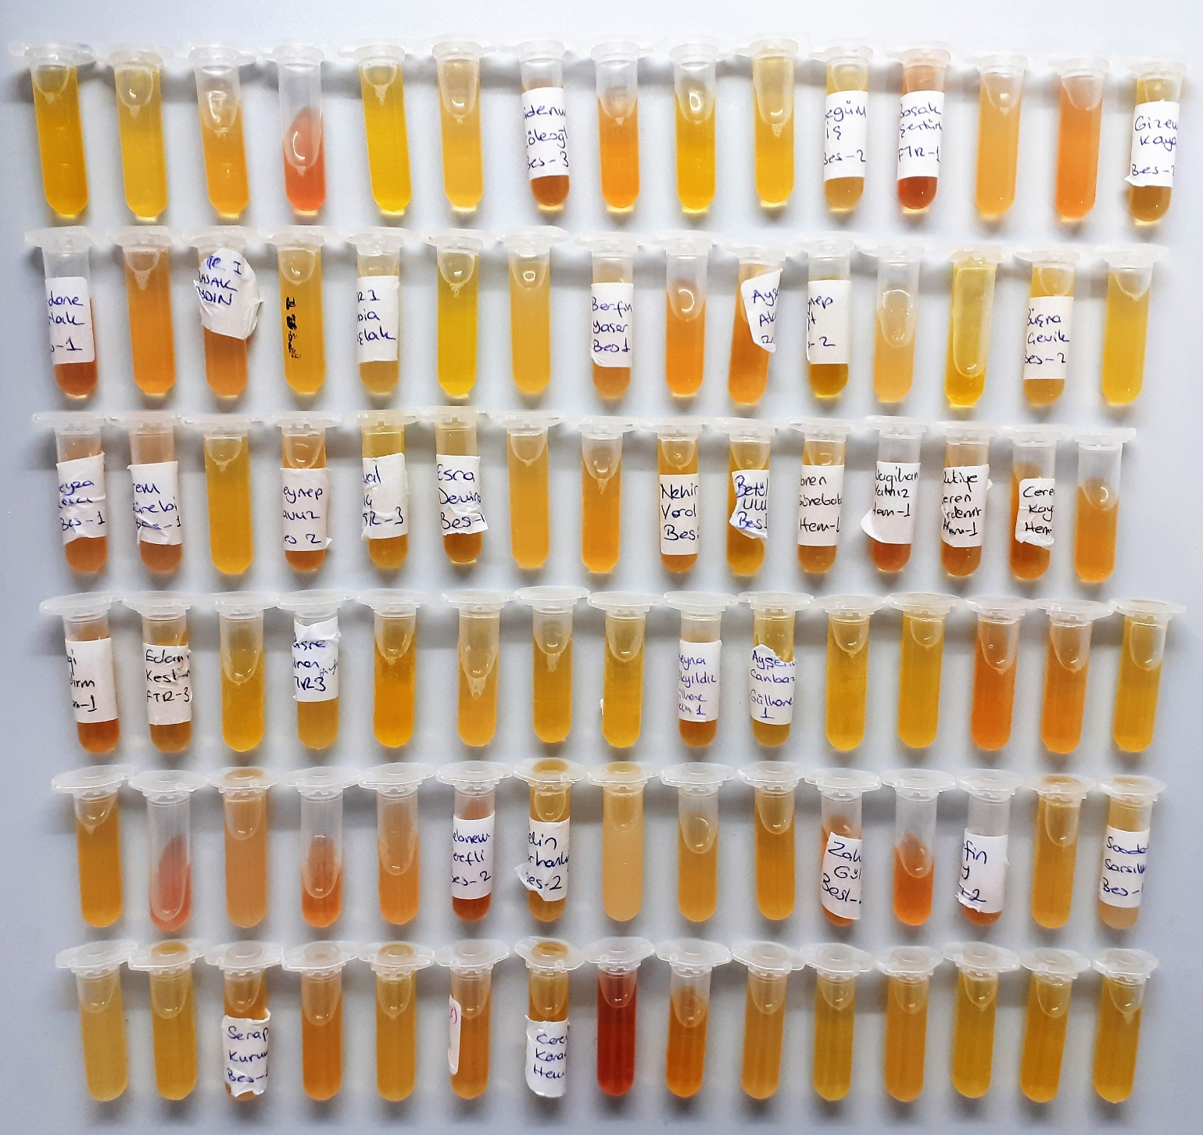
Melisa Özkim | 1.77 | 42.6
Firuze Pelin Sena | 1.53 | 10.1
Neva Yeniçeri | 1.44 | 42.2
Begüm İş | 1.52 | 7
Başak Şentürk | 1.51 | 13.7
Ecem Yurdadoğru | 1.59 | 48.4 | lipemi
Merve Eda Tor | 1.45 | 9.7
Gizem Kaya | 1.61 | 50.7
Güldere Parlak | 1.53 | 18.5
Ayşenur Yıldırım | 1.5 | 26.6
Başak Aydın | 1.79 | 2.2
Ceren Başer | 1.87 | 31.8
Rabia Yaşlak | 0.94 | 33.2 | lipemi
Melike Köse | 1.67 | 54.3
Meryem Yalınık | 1.32 | 11.7 | lipemi
Berfin Yaşar | 1.66 | 125.4 | lipemi
Selin Söylemez | 1.68 | 90.2
Ayşe Ataman | 1.56 | 84.2
Zeynep Yiğit | 1.85 | 9.4
Didem Dilara | 1.8 | 19.4
Zehra Betül Şentürk | 1.65 | 9.7
Büşra Çelik | 1.63 | 17.4
Beyza Nur Koçak | 1.7 | 32.1
Beyza Arıcı | 1.65 | 38.8
İrem Türebi | 1.51 | 6.4
Ayşe Çetinkaya | 1.51 | 25.1
Zeynep Yavuz | 1.54 | 53.3
Neval Kılıç | 1.56 | 21.5
Esra Demir | 1.43 | 62.7
Gizem Arı | 1.5 | 24.4
Sinem Uslu | 1.43 | 7.7
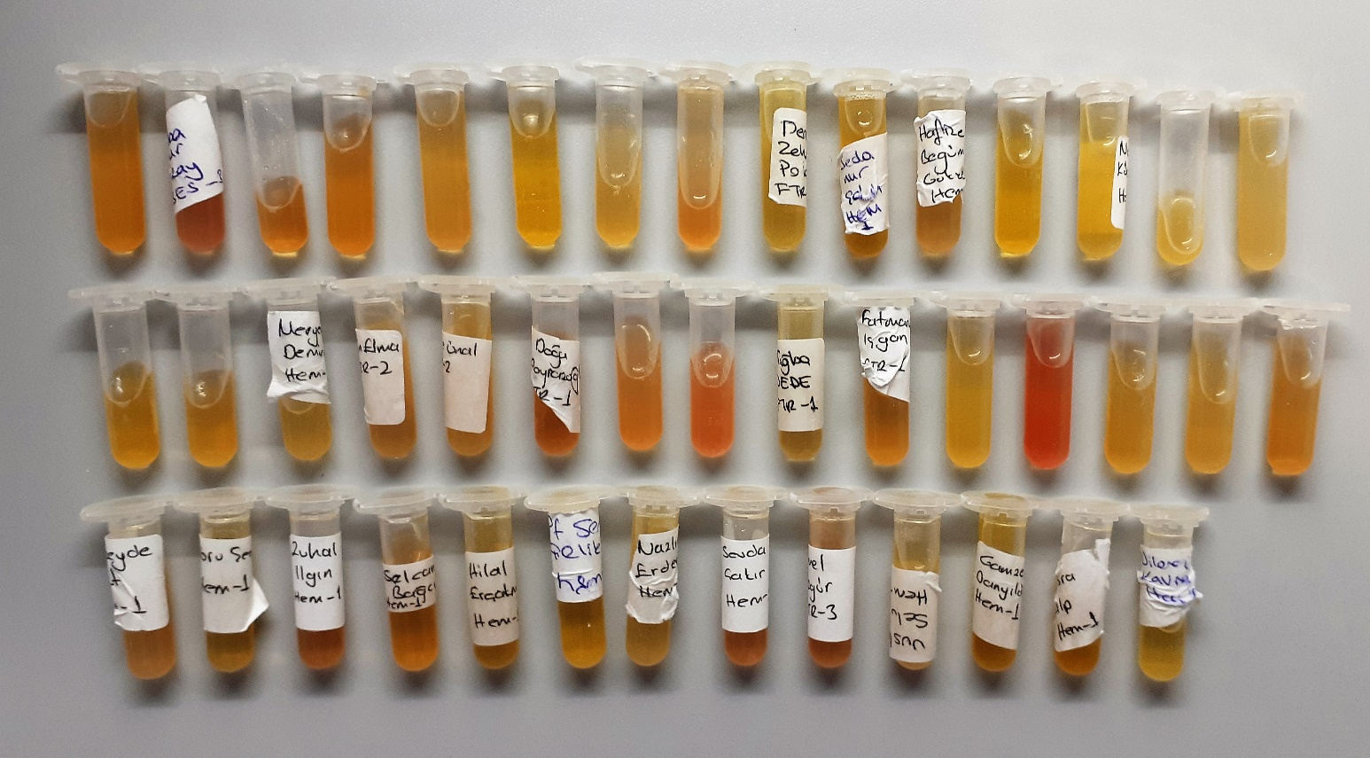
Nehir Varol | 1.67 | 29.9
Betül Ulu | 1.49 | 28.9
Yaren Gürebakan | 1.43 | 14.9
Nagihan Yalız | 1.61 | 29.8
Rukiye Ceren Erdemir | 1.74 | 2.2
Ceren Kaya | 1.68 | 16.2
Derya Yöndem | 1.56 | 19.9
Ezgi Yıldırım | 1.49 | 8.9
Edanur Keskin | 1.66 | 275.9
Beyza Menekşe | 3.29 | 11.4
Büşra Ninez Ayhan | 1.55 | 11.8 | lipemi
Merve İmamoğlu | 1.8 | 1.8
Selin Henlioğlu | 1.16 | 13.8
Sümeyra Gündüz | 1.6 | 37.3
Şevval İdrisoğlu | 1.44 | 33.4
Aleyna Gökeyıldız | 1.68 | 21.3
Ayşenur Canbaz | 1.42 | 17.7 | lipemi
Zeynep Esra Güner | 3.3 | 20.5
Merve Aras | 1.6 | 0.5
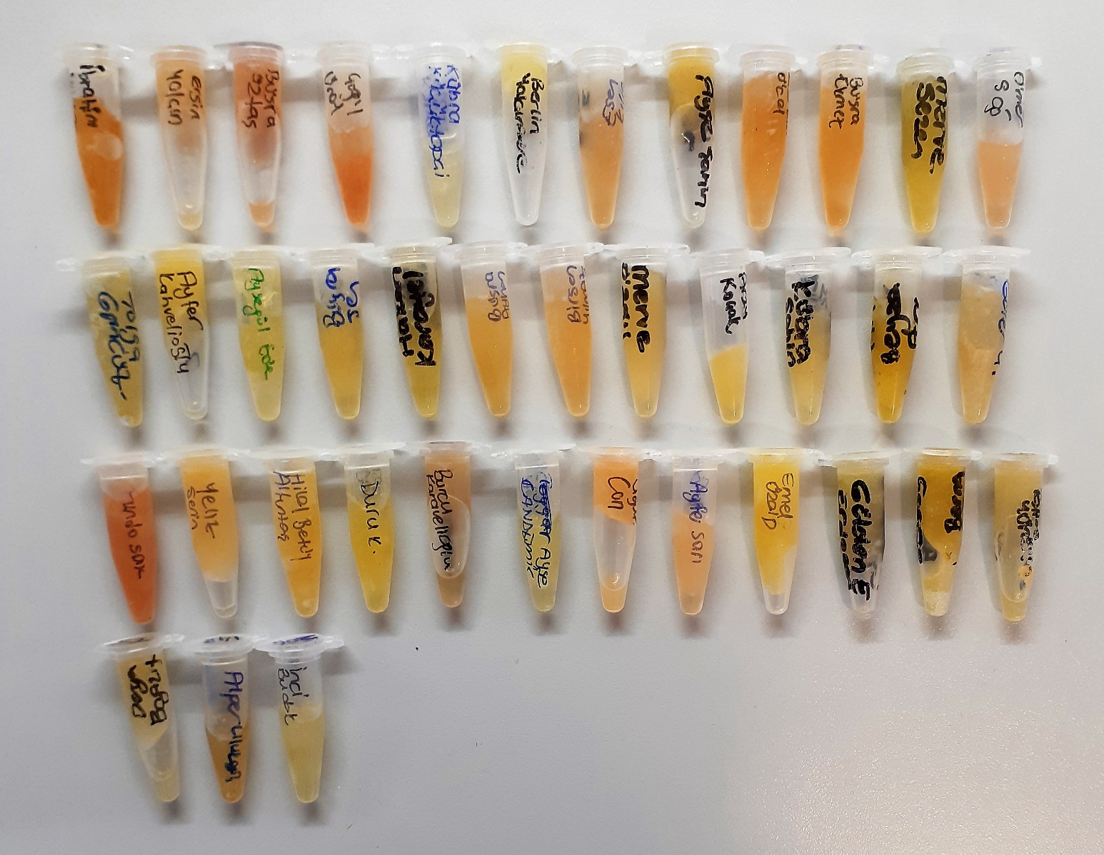
Meryem Taş | 3.67 | 8.9
Aleyna-misafir | 3.43 | 5.8
Ayşe Akkaya | 1.51 | 12.6
Beyza Bilgen | 1.52 | 20.9
Rabia Yıldırım | 3.59 | 102.5 | hemolizli
Büşra Özdemir | 1.44 | 215.2 | lipemi
Aleyna Öztürk | 1.78 | 23.1 | hemolizli
Deniz Hanedar | 3.75 | 20.6 | lipemi
Şebnem Şerefli | 1.43 | 7.7 | hemolizli
Selin Tartanluoğlu | 1.47 | 3.4 | lipemi
Ceyda Özçelik | 1.36 | 1.3
Hanife Sümer | 1.96 | 9.9
Sevim Bircan Çetin | 1.64 | 17.5
Zahide Gül | 1.6 | 17.8
Nursena Şimşek | 1.69 | 13.7
Berfin Çay | 1.74 | 1.8
Merve Dişlioğlu | 1.51 | 12.2
Saadet Sarsılmaz | 1.55 | 3.1 | lipemi
Bilge Kaya | 1.5 | 5.4
Bilay Handan Kasımoğlu | 1.54 | 347
Serap Kurulu | 1.46 | 4.4
Ferda Doğru | 1.52 | 3.8
Dilara Polat | 1.34 | 5
Nevin Hışmoğlu | 1.27 | 1
Ceren Karaca | 1.63 | 6.5
Ceren Dirik | 1.5 | 10 | hemolizli
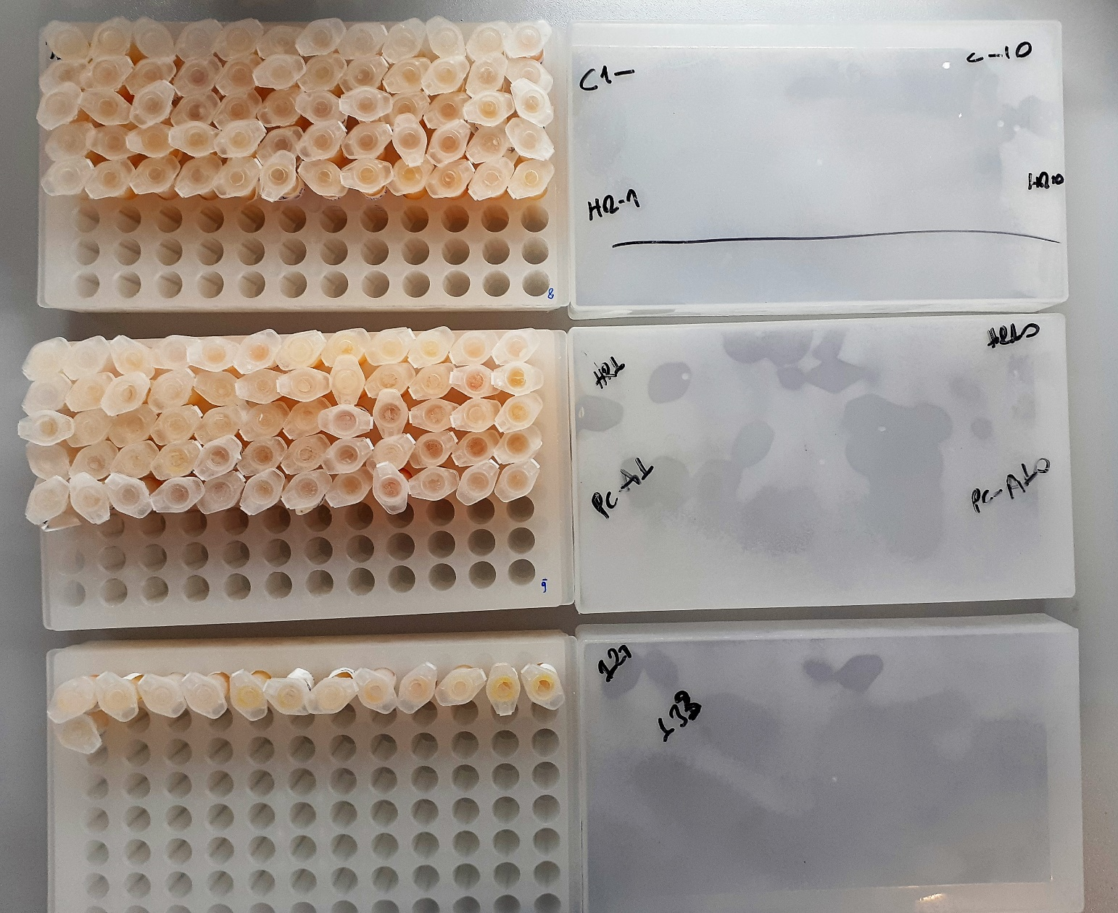
Rabia Kayserili | 1.64 | 7.9
Selen Candan | 1.43 | 19.1
Sevgi Alataş | 1.54 | 12.6
Dilaran Kervan | 1.56 | 10.8
Rümeysa Sekeci | 1.66 | 12
Merve Mutlu | 1.73 | 20.8
Elif Sena Çelik | 1.6 | 26.3
Merve Altun | 1.74 | 13.5
Tuğba Nur Kay | 1.66 | 23.5
Yaren İlker | 1.75 | 18.4
Melike Özden | 1.74 | 2.6
SinemKelgökçe | 1.58 | 5
Deniz Zehra Polat | 1.57 | 7.4
Sedanur Şahin | 1.7 | 19.4
Elif Süner | 1.56 | 3.6
Tuğçe Göksu | 1.46 | 10.9
Sude Karakullukçu | 1.93 | 17.3 | lipemi
Nafile Begüm Gökçe | 1.63 | 2.5 | lipemi
Semiha Yaren Taşkın | 1.45 | 12.6
Nursen Küçükparmaksız | 1.66 | 8.7
Emine Gizem Aral | 1.82 | 6.1 | lipemi
Meltem Arı | 1.51 | 15.8 | lipemi
Sena Özkan | 1.47 | 6.7
Fatma Meltem Çakır | 1.56 | 12.6
Meryem Demircan | 1.71 | 16.2
Burçin Elma | 1.45 | 17
Sare Ünal | 1.53 | 19.7 | lipemi
Doğa Poyrazoğlu | 1.56 | 2.9
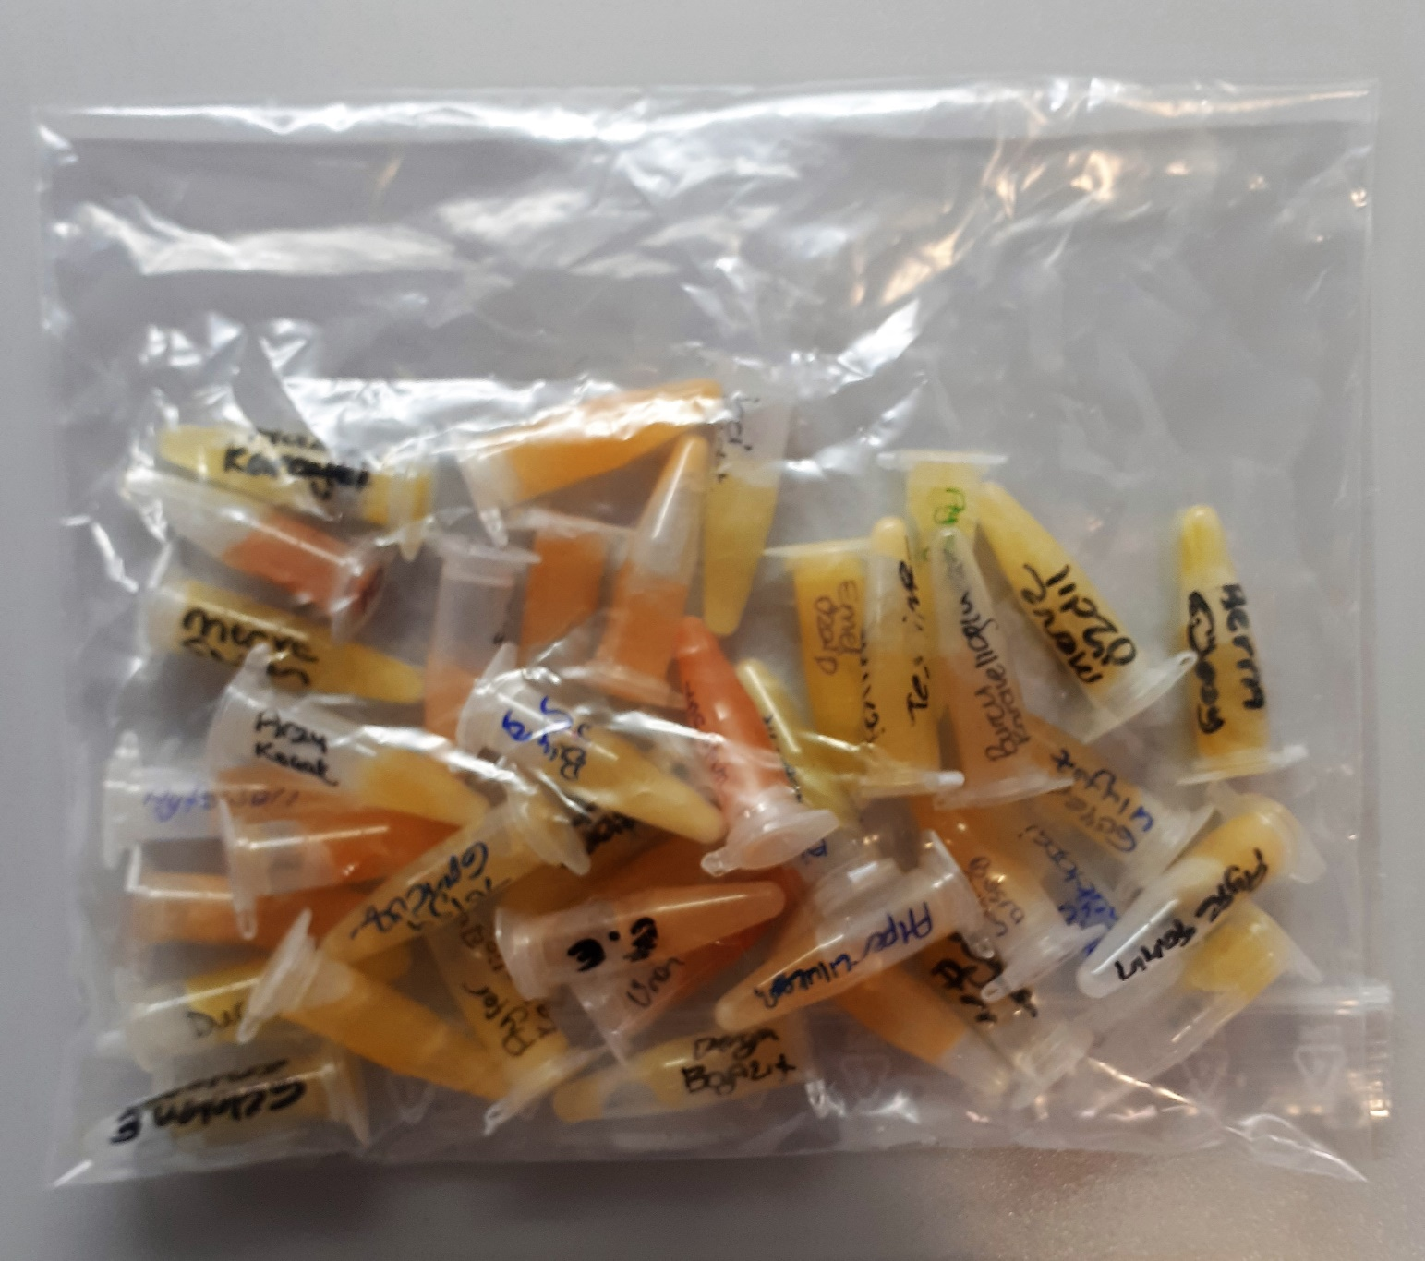
Ayşenur Şenol | 1.44 | 1.7
Dilara Coşgun | 1.62 | 13.7 | lipemi
Tuğba Dede | 1.58 | 10.4
Fatma İşman | 1.49 | 15.8
Beyza Melike Sören | 1.78 | 3.2
Esra Torun | 1.47 | 6.8 | lipemi
Selin Selçuk | 1.57 | 18.7
Ayşe Özlem Kara | 1.6 | 2.3
Bensu Ayhan | 1.47 | 33.9
Zübeyde Bulut | 1.53 | 23.2 | lipemi
Ebru Şen | 1.6 | 12.3
Zuhal İlgin | 1.83 | 6.5
Selcan Bağcı | 1.52 | 11.1
Hilal Erçakmak | 1.69 | 19.4
Elif Sena Çelik | 1.55 | 20
Nazlıcan Erdem | 1.44 | 27.2
Sevda Çakır | 1.43 | 14.3
Emel Özgür | 1.54 | 7.2
Vuslat Selvi | 1.44 | 25.6
Gamze Danyıldız | 1.83 | 32.8
Esra Alp | 1.89 | 21.8
Dilara Kasre | 1.47 | 2.7
İbrahim Yıldız | 1.68 | 17.8
Ersin Yalçın | 1.85 | 15.4 | lipemi
Büşra Öztaş | 1.37 | 18 | lipemi
Çağrı Ünal | 1.58 | 15.9
Kübra Küçüktopçi | 1.55 | 20.5 | lipemi
Berlin Yalçındere | 1.36 | 6.2 | lipemi
Esen Kılıç | 1.28 | 24.1
Ayşe Şahin | 1.41 | 9.1
Esranur Öcal | 1.45 | 26.4
Büşra Ekmez | 1.26 | 14.1
Merve Sezen | 1.4 | 19.7
Ömer Sağ | 1.47 | 11.7
Tolga Gündüz | 1.73 | 16.1 | lipemi
Ayfer K. | 1.55 | 15.6
Ayşegül Ede | 1.24 | 43.1
Büşra Şen | 1.33 | 38.6
Hakan Karayel | 1.6 | 29.5
Büşra Ayhan | 1.43 | 65.6
Birsen Yılmaz | 1.44 | 76.9
Merve Özdil | 1.3 | 119
Arzu Koçak | 1.41 | 38.2
Kübra Şahin | 1.24 | 34.9
Beyza Arı | 1.45 | 19
Güyer Uluyaz | 1.34 | 67.4 | lipemi
Funda Sak | 1.49 | 54.9 | lipemi
Yeliz Serin | 1.28 | 25
Hilal Betül Altuntaş | 1.14 | 10
Duru Kahvelioğlu | 1.34 | 41
Burcu Karavelioğlu | 1.39 | 34 | lipemi
Ayşe Candemir | 1.21 | 8.9 | lipemi
Uğur Can | 1.51 | 21.3 | lipemi
Ayfer Sarı | 1.2 | 15.3 | lipemi
Emel Özalp | 1.46 | 19.3
Gülden Erdoğan | 1.64 | 72.6
Berna Gülsoy | 1.35 | 13.2
Teslime | 1.51 | 43.2
Derya Bayazıt | 1.4 | 39.8 | lipemi
Alper Ulukan | 1.6 | 20.8 | lipemi
İnci Budak | 1.35 | 17.1 | lipemi

